상품제안서
햅시 마그네틱 15W 무선 충전 블루투스 스피커 YMQ21DUO | 상품코드: F27879

 |  |  |  |  |  |  | 02-412-0044 | www.easy1.co.kr
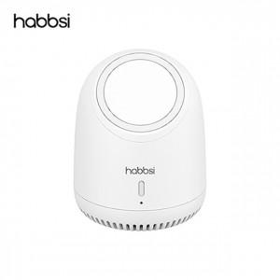

【상세/제작정보】

【인쇄/포장옵션】 | 실크, 레이저 / 포장지포장

【공급단가】 | 수량 | 60~ | 100~ | 500~ | 1,000~ | 2,000~
*VAT별도 | 단가 | 27,600원 | 27,140원 | 26,450원 | 25,990원 | 25,300원

【상품 URL】 | https://dev.easy1.co.kr:443/src/goods_detail.php?gdno=27879

